상품제안서
컵앤컵스 뉴라임에이스 칼라 텀블러 | 상품코드: F19817

 |  |  |  |  |  |  | 02-412-0044 | www.easy1.co.kr
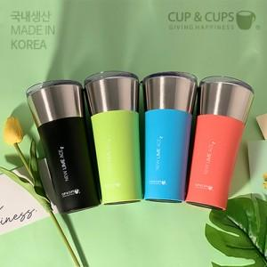

【상세/제작정보】

【인쇄/포장옵션】 | 실크, 레이저 / 포장지포장

【공급단가】 | 수량 | 100~ | 300~ | 500~ | 1,000~ | 3,000~
*VAT별도 | 핑크(92*192mm) / 500ml | 9,380원 | 9,040원 | 8,710원 | 8,370원 | 8,040원
 | 블루(92*192mm) / 500ml | 9,380원 | 9,040원 | 8,710원 | 8,370원 | 8,040원
 | 그린(92*192mm) / 500ml | 9,380원 | 9,040원 | 8,710원 | 8,370원 | 8,040원
 | 블랙(92*192mm) / 500ml | 9,380원 | 9,040원 | 8,710원 | 8,370원 | 8,040원

【상품 URL】 | http://www.easy1.co.kr/src/goods_detail.php?gdno=19817

